Concept
인벤토리 컨셉 기획서

▶ 개요
 | 1. 기획의도
 | 2. 사용 플로우
 | 3. 진입방법
 | 4. 주요 기능

▶ 컨셉 기획 의도
 | ▷ 한 화면에서 소지품을 전부 조작 할 수 있게 끔 제작
 | ▷ 아이템의 분류별로 나누어져 있는 범용적인 인벤토리
 | ▷ 인벤토리 외형은 슬라임이 뱃속에 물건을 저장한다는 느낌


 |  |  |  |  | index | 분류 | 설명
 |  |  |  |  | 1 | 카테고리 | 보석모양의 카테고리 아이콘으로 표시 결정체의 느낌
 |  |  |  |  | 2 | 슬롯 | 버블모양의 슬롯 안에 아이콘이 있음 두둥실 떠다니는 느낌
1

2

▶ 사용 플로우




▶ 진입 방법

 | ▷열기
 |  | 1. UI 아이콘 클릭
 |  | 2. 키보드 "I" 키 입력

 | ▷닫기
 |  | 1. 키보드 "I" 입력
 |  | 2. 키보드 "ESC" 입력

▶ 주요 기능
 | 1. 아이템 분류
 | 2. 아이템 표시
 | 3. 아이템 선택
 | 4. 아이템 사용
 | 5. 아이템 이동
 | 6. 아이템 나누기
 | 7. 아이템 버리기
 | 8. 아이템 정렬
 | 9. 소지금 표시
 | 10. 퀵슬롯

▶ 아이템 분류

 |  |  |  |  | index | 분류 | 설명
 |  |  |  |  | 1 | 진입 방법 | 카테고리 탭을 클릭
 |  |  |  |  | 2 | 기능 | 클릭한 카테고리에 해당되는 아이템은 스포트라이트를 받음
1
 |  |  |  |  | 3 | 기능 | 클릭한 카테고리에 해당되지않는 아이템은 비활성화 됨

2
3

▶ 아이템 표시
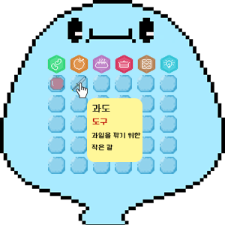
 |  |  |  |  | index | 분류 | 설명
 |  |  |  |  | 1 | 진입방법 | 아이템이 있는 슬롯에 커서를 가져다대면 아이템 설명 툴팁 출력
 |  |  |  |  | 2 | 기능 | 아이템 설명 창은 커서 끝에 위치하며 커서를 따라다니고 슬롯에 벗어나면 사라짐

1

2

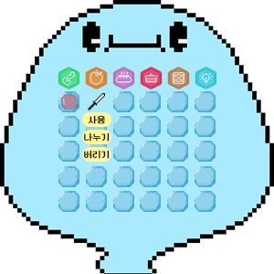
▶ 아이템 선택
 |  |  |  |  | index | 분류 | 설명
 |  |  |  |  | 1 | 진입방법 | 아이템이 있는 슬롯에 커서를 댄후 좌 클릭
 |  |  |  |  | 2 | 기능 | 아이템 오른쪽 하단에 사용,나누기,버리기 버튼이 활성화

1

2



▶ 아이템 사용
 |  |  |  |  |  |  |  |  | index | 분류 | 설명
 |  |  |  |  |  |  |  |  | 1 | 진입방법 | 아이템 선택 후 활성화 된 사용 버튼을 클릭
2
 |  |  |  |  |  |  |  |  | 2 | 기능 | 해당 아이템의 효과를 적용

1
 |  |  |  |  | >>

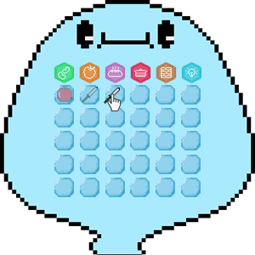
▶ 아이템 이동
 |  |  |  |  | index | 분류 | 설명
 |  |  |  |  | 1 | 진입방법 | 롱키 사용 (0.3초 이상)
 |  |  |  |  | 2 | 진입방법 | 원하는 슬롯에 드래그
 |  |  |  |  | 3 | 기능 | 빈슬롯으로 이동
 |  |  |  |  | 4 | 기능 | 아이템 위치 교체
 |  |  |  |  | 5 | 기능 | 동일 아이템 겹치기
1
2

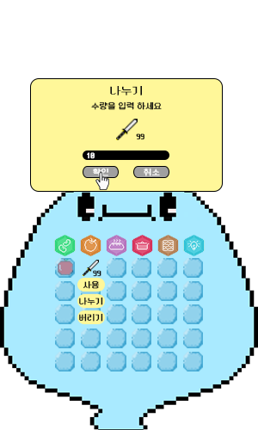
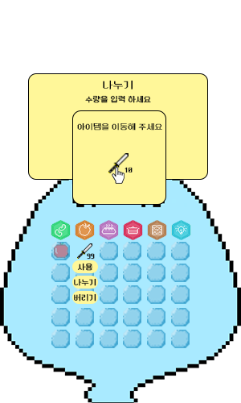

2

▶ 아이템 나누기

3

1
 |  |  |  | >> |  |  |  |  | >>

 | index | 분류 | 설명
 | 1 | 진입방법 | 아이템 선택 후 활성화 된 나누기 버튼을 클릭
 | 2 | 기능 | 해당 아이템이 나누기 가능할 경우 나누기 팝업으로 진입
 | 3 | 기능 | 나누기 진행 후 이동 팝업 진행
 | 4 | 이동 | 나누기 이동 팝업에서 아이템 이동 기능의 규칙을 따름


2
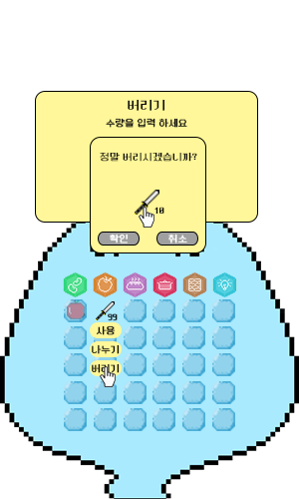
▶ 아이템 버리기
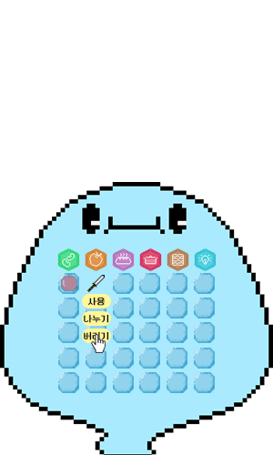

3

 |  |  |  | >> |  |  |  | >>
1

 | index | 분류 | 설명
 | 1 | 진입방법 | 아이템 선택 후 활성화 된 버리기 버튼 클릭
 | 2 | 기능 | 버리기 수량 팝업 진입
 | 3 | 기능 | 버리기 확인 팝업 진입

▶ 아이템 정렬

 |  |  |  |  | index | 분류 | 설명
 |  |  |  |  | 1 | 진입방법 | 정렬 버튼 클릭
 |  |  |  |  | 2 | 기능 | id순으로 정렬

1

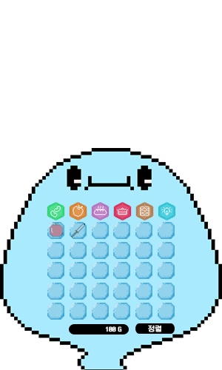
▶ 소지금 표시
 |  |  |  |  | index | 분류 | 설명
 |  |  |  |  | 1 | 진입방법 | 인벤토리 하단부 표시
 |  |  |  |  | 2 | 기능 | 소지하고 있는 금액 표시

1

▶ 퀵슬롯
 |  |  |  |  | index | 분류 | 설명
 |  |  |  |  | 1 | 진입방법 | 인벤토리 최상단 5개 슬롯
 |  |  |  |  | 2 | 기능 | 퀵슬롯으로 사용

1

System
인벤토리 시스템 기획

▶ 개요
 | 1. 기획의도
 | 2. 인벤토리 창 활성화
 | 3. 슬롯
 | 4. 카테고리
 | 5. 아이템 획득
 | 6. 아이템 선택
 | 7. 아이템 사용
 | 8. 아이템 이동
 | 9. 아이템 나누기
 | 10. 아이템 버리기
 | 11. 소지금 표시
 | 12. 아이템 정렬

▶ 기획의도

 | ▷ 시스템
 |  | 모티브 게임인 스타듀밸리의 인벤토리는 사용자가 인벤토리의 기능을 직관적으로 확인할 수 없음
 |  | 이를 보완하기 위해 기능들을 직관적으로 보여주어 더 편하고 쾌적하게 인벤토리 기능을 사용할 수 있게 하기 위함

▶ 인벤토리 창 활성화
 | ▷ 개발 이유
 |  | 몰입도 저하와 오류 방지

 | ▷ 기능
 |  | 인벤토리 창이 활성화되면 게임이 일시 정지되고 인벤토리 기능만 사용할 수 있음

 | ▷ 일반 case

 |  | 활성화가 가능한 case |  |  |  | 활성화가 불가능한 case
 |  | 이동중 |  |  |  | 씬 이동 중
 |  |  |  |  |  | 상점 이용 중
 |  |  |  |  |  | 이벤트 진행 중

 | ▷ 특수 case
 |  | 전투중
 |  | 스킬 사용 중 |  | >> | 인벤토리 진입 가능
 |  | 피격 중

 |  | 이유
 |  |  | 슬라임은 언제든 인벤토리의 아이템을 사용 할 수 있다는 컨셉
 |  |  | 전투중 회복, 일시정지 등의 기능의 활용을 전투공략의 일부로 사용

▶ 아이템 획득
 | ▷ 개발 의도
 |  | 아이템 획득을 제한하여 인벤토리를 편리하고 깔끔하게 관리를 유도

 | ▷ 플로우
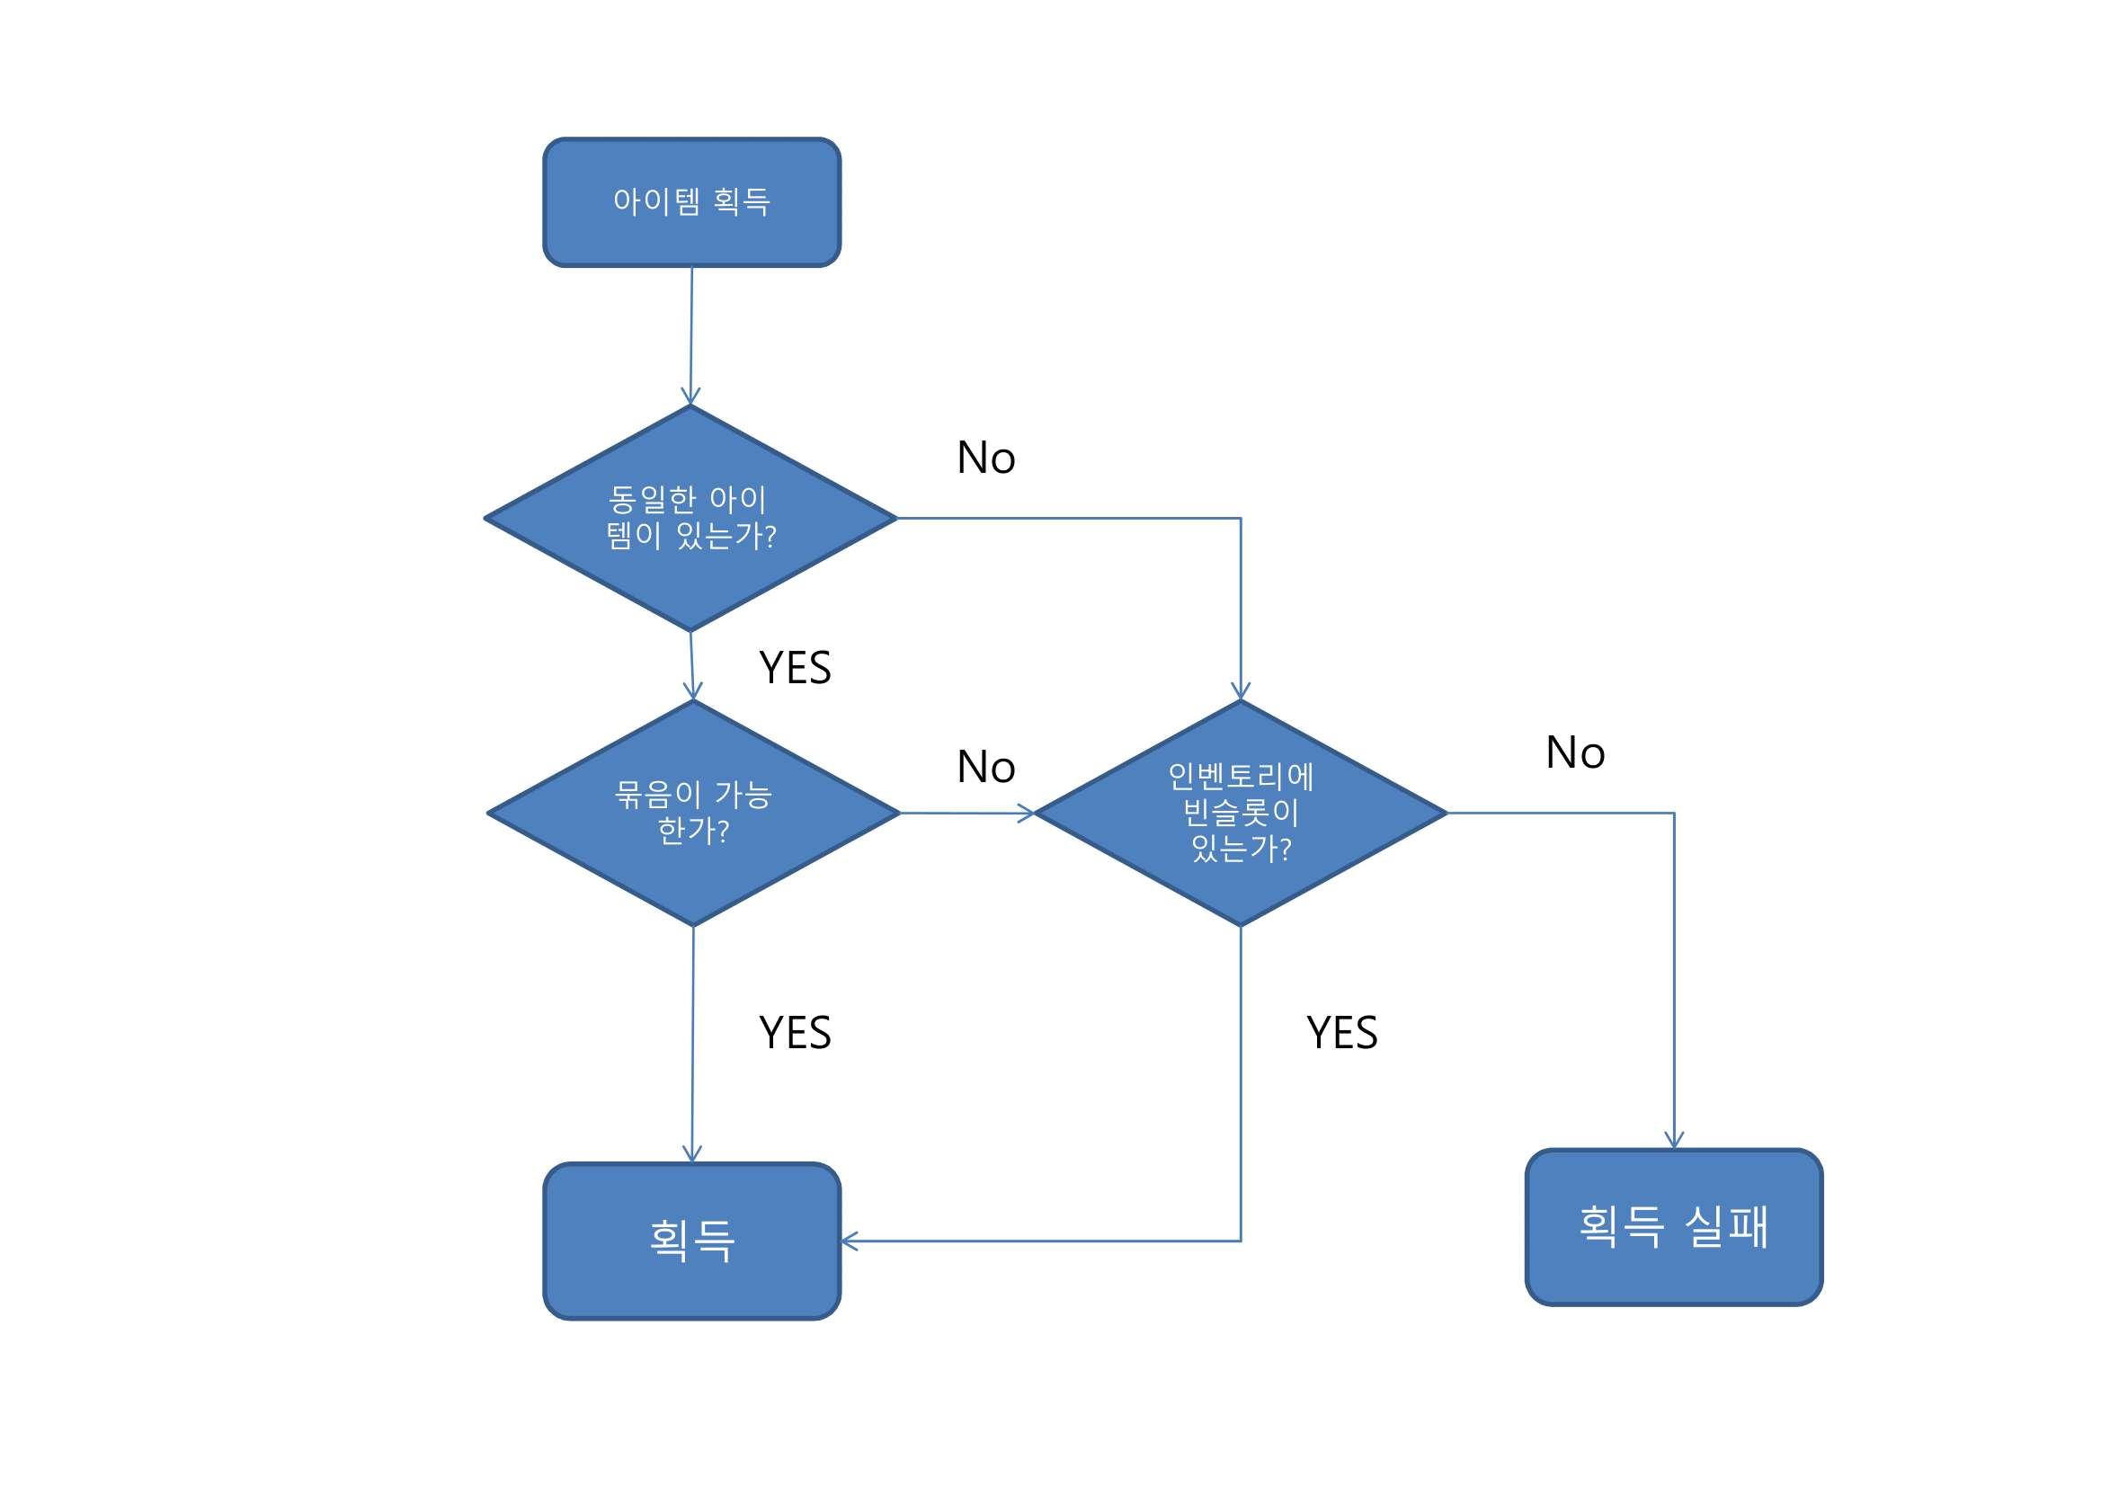

 | ▷ 예외 처리
 |  | 획득 실패 case

 |  |  | 퀘스트 완료 불가 |  |  | 드랍 아이템 획득 불가 |  | 구매 불가
 |  | Name | 퀘스트 보상 |  |  | 드랍 아이템 |  | 구매
 |  | 분류 | 인벤토리 full |  |  | 인벤토리 full |  | 인벤토리 full
 |  | 조치 | 예외 메시지 출력 |  |  | 예외 메시지 출력 |  | 예외 메시지 출력
 |  | Key | inven_slot_lack_reward |  |  | inven_slot_lack_eh |  | inven_slot_lack_eh

 |  | 획득 실패 시

 |  | index | 분류 |  | 설명
 |  | 1 | 빈 공간 없음 |  | inven_slot_lack_eh

▶ 아이템 선택
 | ▷ 개발 의도
 |  | 아이템을 인벤토리 기능 내에서 통합적인 관리를 위해

 | ▷ 기능
 |  | 소지품을 각각의 기능과 연결시켜주는 기능

 | ▷ 플로우

아이템 선택
아이템 사용
아이템 나누기
아이템 버리기
아이템 사용 종료
아이템 나누기 종료
아이템 버리기 종료
아이템 선택 종료

 | ▷ 규칙
 |  | index | 분류 | 설명
 |  | 1 | 진입 | 아이템 선택 진입시 사용,나누기,버리기를 제외한 모든 기능 비활성화
 |  | 2 | 종료 | 아이템 선택 종료시 인벤토리 모든 기능 활성화

 |  | #아이템 선택 종료 기준
 |  |  | ① 사용 기능 확정
 |  |  | ② 나누기 기능 확정
 |  |  | ③ 나누기 기능 취소 확정
 |  |  | ④ 버리기 기능 확정
 |  |  | ⑤ 버리기 기능 취소 확정
 |  |  | ⑥ 선택 취소

 | ▷ 버튼 텍스트 테이블
 |  | index | 분류 |  | key
 |  | 1 | 사용 버튼 |  | inven_select_use_btn
 |  | 2 | 나누기 버튼 |  | inven_select_divide_btn
 |  | 3 | 버리기 버튼 |  | inven_select_delete_btn

▶ 아이템 사용
 | ▷ 개발 의도
 |  | 게임 내 오류를 방지하고 간편하게 사용하기 위함

 | ▷ 기능
 |  | 선택한 아이템의 효과를 캐릭터에 적용시키는 기능

 | ▷ 규칙
 |  | 아이템 사용 기능은 작물, 요리 카테고리만 사용가능

 | ▷효과 적용 구조

 |  |  | Item_table |  |  |  |  | Buff_table
 |  |  | ID |  |  |  |  | ID
 |  |  | Main_type |  |  |  |  | Cool_time
 |  |  | Sub_type |  |  |  |  | Stat_type
 |  |  | Grade |  |  |  |  | Buff_type
 |  |  | Price_type |  |  |  |  | Buff_time
 |  |  | Purchase_price
 |  |  | Sell_price
 |  |  | Option_ID_1~2
 |  |  | Option_value_1~2

 | ▷ 예외처리
 |  | index | 분류 |  | key
 |  | 1 | 비활성화 버튼 클릭 |  | Item_use_impossible_eh
 |  | 2 | 쿨타임 |  | item_use_cooltime_eh
 |  | 3 | 사용 불가 지역 |  | item_use_impossible_territory_eh

▶ 아이템 이동
 | ▷ 개발 의도
 |  | 퀵슬롯에 아이템을 등록하기 위함
 |  | 원하는 아이템을 원하는 슬롯에 위치하기 위함

 | ▷ 기능
 |  | 인벤토리 내 아이템의 위치를 이동하는 기능

 | ▷ 규칙
 |  |  |  |  |  |  | index | 분류 | 설명
 |  |  |  |  |  |  | 1 | 진입 | 진입시 아이템 이동을 제외한 모든 기능 비활성화
 |  |  |  |  |  |  | 2 | 이동 | 아이템 이동시 선택한 아이템은 이동할 수 있음
 |  |  |  |  |  |  | 3 | 종료 | 아이템 이동 종료시 인벤토리 모든 기능 활성화
 |  |  |  |  |  |  | 4 | 퀵슬롯 | 아이템 이동을 슬롯의 첫줄에 이동시 해당 아이템은 퀵슬롯에 등록됨
2
 |  |  |  |  |  |  | ＃ 아이템 이동 종료 기준
 |  |  |  |  |  |  |  | ① 아이템 이동 완료
 |  |  |  |  |  |  |  | ② 아이템 이동 취소

 | ▷예외처리
 |  | index | 분류 |  | 설명
 |  | 1 | 기존 슬롯 위치 |  | 아이템 이동을 취소한다
 |  | 2 | 슬롯이 아닌곳 위치 |  | 아이템 이동을 취소한다

▶ 아이템 나누기
 | ▷ 개발 의도
 |  | 창고와 연계하여 원하는 아이템만 소지하기 위함

 | ▷ 기능
 |  | 인벤토리 내 중첩가능 아이템을 분할하는 기능

 | ▷ 규칙
 |  |  |  |  |  |  | index | 분류 | 설명
 |  |  |  |  |  |  | 1 | 진입 | 아이템 나누기 진입시 아이템 나누기를 제외한 모든 기능 비활성화
 |  |  |  |  |  |  | 2 | 팝업 | 나누기 이동 팝업 안에서 선택한 아이템은 '아이템 이동' 규칙을 따름
3
 |  |  |  |  |  |  | 3 | 종료 | 아이템 나누기 종료시 인벤토리 모든 기능 활성화

 |  |  |  |  |  |  | #아이템 나누기 종료 기준
 |  |  |  |  |  |  |  | ① 아이템 나누기 완료
 |  |  |  |  |  |  |  | ② 아이템 나누기 취소

 | ▷예외처리
 |  | index | 분류 |  | key
 |  | 1 | 퀘스트 아이템 나누기 불가 |  | item_divide_quest_eh

▶ 아이템 버리기
 | ▷ 개발 의도
 |  | 인벤토리가 부족한 상황에서 상대적으로 덜 필요한 아이템을 삭제시켜 필요한 아이템을 획득하기 위함

 | ▷ 기능
 |  | 인벤토리 내 아이템을 삭제하는 기능

1
 | ▷ 규칙
 |  |  |  |  |  |  | index | 분류 | 설명
 |  |  |  |  |  |  | 1 | 진입 | 아이템 버리기 진입시 아이템 버리기를 제외한 모든 기능 비활성화
 |  |  |  |  |  |  | 2 | 버리기 | 버리기시 해당 아이템을 삭제
 |  |  |  |  |  |  | 3 | 종료 | 아이템 버리기 종료시 인벤토리 모든 기능 활성화

 |  |  |  |  |  |  | #아이템 버리기 종료 기준
 |  |  |  |  |  |  |  | ① 아이템 버리기 완료
 |  |  |  |  |  |  |  | ② 아이템 버리기 취소

 | ▷ 예외처리
 |  | index | 분류 |  | key
 |  | 1 | 퀘스트 아이템 버리기 불가 |  | item_delete_quest_eh

UIUX
인벤토리 UI UX 시스템 기획서

▶ 개요
 | 1. 기획의도
 | 2. 인벤토리 창 활성화
 | 3. 슬롯
 | 4. 카테고리
 | 5. 아이템 선택
 | 6. 아이템 사용
 | 7. 아이템 이동
 | 8. 아이템 나누기
 | 9. 아이템 버리기
 | 10. 팝업창과 예외 메시지

▶ 기획 의도
 | 직관 적이고 간단한 인벤토리 제작을 위함

▶ 인벤토리 창 활성화
 | ▷ 개발 의도
 |  | 통상적인 키입력을 통해 유저가 배우지 않아도 습득할 수 있기 위해

 | ▷ 열기
 |  | "I" 버튼 or 인벤토리 아이콘 클릭

 | ▷ 닫기
 |  | 인벤토리가 열려 있는 상태에서 "I" or "ESC" 입력

▶ 슬롯
 | ▷ 개발 의도
 |  | 소지품을 시각적으로 확인할 수 있는 공간 필요
 |  | 각 상황마다 적절한 연출을 위해

 | ▷ 공간
 |  | 슬롯은 아이템 획득시 아이템을 놓을 수 있는 공간


 |  |  |  |  |  |  |  | index | 분류 | 설명
 |  |  |  |  |  |  |  | 1 | 슬롯 | 아이템이 위치해 있을 수 있는 공간
 |  |  |  |  |  |  |  | 2 | 아이콘 | 아이템의 아이콘
 |  |  |  |  |  |  |  | 3 | 수량 | 해당 아이템의 수량을 나타냄

3
2

1

 | ▷ 슬롯 타입
 |  | 각 슬롯마다 세가지 타입이 필요

 |  |  |  |  |  |  |  | index | 분류 |  | 설명
 |  |  |  |  |  |  |  | 1 | Normal |  | 카테고리 분류 기능이 작동 하지 않았을 때
 |  |  |  |  |  |  |  | 2 | Activation |  | 카테고리 분류 기능이 작동하고 해당 카테고리일 때
 |  |  |  |  |  |  |  | 3 | Deactivation |  | 카테고리 분류 기능이 작동하고 해당 카테고리가 아닐 때

2
3

1

▶ 카테고리
 | ▷ 개발 의도
 |  | 해당 카테고리 아이템을 한눈에 확인하기 위함

 | ▷ 플로우


 |  |  |  |  |  |  |  | >>

 | ▷ 기능
 |  | 카테고리 클릭시 해당 카테고리 아이템을 갖고있는 슬롯의 연출이 변경되는 기능 필요
 |  |  | 1) 카테고리 선택

2
4
 |  |  |  |  |  |  |  |  | index | 분류 |  | 설명
 |  |  |  |  |  |  |  |  | 1 | 슬롯 Activate |  | 해당 카테고리 아이템을 보유한 슬롯은 Activate 상태가 됨
 |  |  |  |  |  |  |  |  | 2 | 카테고리 Activate |  | 해당 카테고리 버튼은 Activate 상태가 됨
1
3
 |  |  |  |  |  |  |  |  | 3 | 슬롯 Deactiavtion |  | 해당 카테고리가 아닌 아이템을 보유한 슬롯은 Deactivation 상태가 됨
 |  |  |  |  |  |  |  |  | 4 | 카테고리 Deactivation |  | 해당 카테고리가 아닌 카테고리 버튼은 Deactivation 상태가 됨
 |  |  |  |  |  |  |  |  | 5 | 빈슬롯 normal |  | 빈 슬롯은 normal 상태가 됨

5

 |  |  | 2) 카테고리 선택 변경
 |  |  |  | 카테고리 선택과 동일한 메커니즘

 |  |  | 3) 카테고리 해제
 |  |  |  | 모든 카테고리와 버튼이 Normal 상태가 됨

 | ▷ 진입 방법 |  |  |  |  |  | ▷ 변경 방법 |  |  |  |  |  | ▷ 종료 방법
 |  | 카테고리 아이콘 클릭 |  |  |  |  |  | 클릭한 카테고리 외의 카테고리 아이콘 클릭 |  |  |  |  |  | 카테고리 이외의 공간 클릭





 | ▷ 카테고리 텍스트 테이블
 |  | index | 분류 |  | key
 |  | 1 | 도구 |  | inven_categori_tools
 |  | 2 | 씨앗 |  | inven_categori_seeds
 |  | 3 | 작물 |  | inven_categori_crops
 |  | 4 | 요리 |  | inven_categori_cooks
 |  | 5 | 재료 |  | inven_categori_materials
 |  | 6 | 퀘스트 |  | inven_categori_quests

▶ 아이템 표시
 | ▷ 기획 의도
 |  | 이름과, 분류, 설명을 직관적으로 표시하게 위해 제작

 | ▷ 플로우
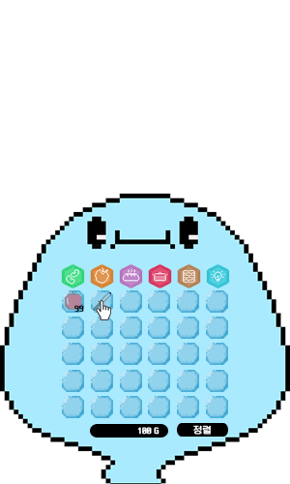

 |  |  |  |  |  |  | >>

▶ 아이템 선택
 | ▷ 개발 의도
 |  | 아이템의 분류를 파악하여 유저에게 해당아이템이 이용할 수 있는 기능을 시각적으로 표현
 |  | 각 기능을 통합적으로 제시하기 위함

 | ▷ 플로우

 |  |  |  |  |  |  | >>

 | ▷ 기능
 |  |  |  |  |  |  |  |  | index | 분류 |  | 설명
 |  |  |  |  |  |  |  |  | 1 | 진입방법 |  | 아이템이 들어있는 슬롯 클릭
 |  |  |  |  |  |  |  |  | 2 | 활성화 |  | 사용, 나누기, 버리기 버튼 활성화
 |  |  |  |  |  |  |  |  | 3 | 비활성화 |  | 특정 상황에서 버튼 비활성화
 |  |  |  |  |  |  |  |  | 4 | 선택 해제 |  | 슬롯이 아닌곳 클릭시 선택 해제
 |  |  |  |  |  |  |  |  | 5 | Deactiavtion |  | 선택시 사용, 나누기, 버리기를 제외한 인벤토리 모든 기능 비활성화

 |  |  |  |  |  |  |  |  | # 선택 해제시 아이템 선택 전 ( 인벤토리 기본 ) 으로 돌아감

2

 | ▷ 버튼 활성화 기준
 |  | 각 버튼의 카테고리별 버튼 활성화 분류

 |  |  | ① 사용 버튼 활성화 분류
 |  |  |  |  |  | case_0 |  | case_1 |  | case_2 |  | case_3 |  | case_4 |  | case_5
 |  |  |  | Categori_name |  | 도구 |  | 씨앗 |  | 작물 |  | 요리 |  | 재료 |  | 퀘스트
 |  |  |  | 사용 버튼 활성화 |  | N |  | N |  | Y |  | Y |  | N |  | N

 |  |  | ② 나누기 버튼 활성화 분류
 |  |  |  |  |  | case_0 |  | case_1 |  | case_2 |  | case_3 |  | case_4 |  | case_5
 |  |  |  | Categori_name |  | 도구 |  | 씨앗 |  | 작물 |  | 요리 |  | 재료 |  | 퀘스트
 |  |  |  | 나누기 버튼 활성화 |  | Y |  | Y |  | Y |  | Y |  | Y |  | N

 |  |  | ③ 버리기 버튼 활성화 분류
 |  |  |  |  |  | case_0 |  | case_1 |  | case_2 |  | case_3 |  | case_4 |  | case_5
 |  |  |  | Categori_name |  | 도구 |  | 씨앗 |  | 작물 |  | 요리 |  | 재료 |  | 퀘스트
 |  |  |  | 버리기 버튼 활성화 |  | Y |  | Y |  | Y |  | Y |  | Y |  | N

▶ 아이템 사용
 | ▷ 개발 의도
 |  | 빠르고 간결한 아이템 사용을 위함
 |  | 직관적으로 확인 가능한 예외메시지 출력 연출

 | ▷ 플로우

 |  |  |  |  |  |  |  | OR
 |  |  |  |  |  |  |  |  |  |  |  |  |  |  |  | >>

 |  |  | 활성화 된 사용 버튼 클릭 |  |  |  |  |  |  |  | 기본 상태에서 마우스 우클릭 |  |  |  |  |  | 사용 효과 적용

 | ▷ 기능
 |  |  |  |  |  |  |  | index | 분류 | 설명
 |  |  |  |  |  |  |  | 1 | 진입방법 | 활성화된 사용버튼 클릭
 |  |  |  |  |  |  |  | 2 | 스탯 적용 | 스탯 적용
 |  |  |  |  |  |  |  | 3 | 종료 | 사용 확정 혹은 사용 취소시 종료
 |  |  |  |  |  |  |  | 4 | 선택 해제 | 종료시 아이템 선택 해제

1

▶ 아이템 이동
 | ▷ 개발 의도
 |  | 유저가 아이템을 원하는 위치에 놓고 관리하기 위함

 | ▷ 플로우


 |  |  |  |  |  |  | >> |  |  |  |  |  |  |  | >>

 | ▷ 기능
 |  |  |  |  |  |  |  | index | 분류 | 설명
 |  |  |  |  |  |  |  | 1 | 진입방법 | 포인터를 아이템 슬롯에 위치하고 롱키 입력
 |  |  |  |  |  |  |  | 2 | 이동 | 아이템을 홀드한 상태로 다른 슬롯에 위치
 |  |  |  |  |  |  |  | 3 | 확정 | 롱키를 해제시 아이템 이동 확정
 |  |  |  |  |  |  |  | 4 | 종료 | 아이템 이동 확정 또는 아이템 이동 취소 확정시 종료
 |  |  |  |  |  |  |  | 5 | 선택해제 | 종료 후 아이템 선택 해제
1
 |  |  |  |  |  |  |  | # 아이템 이동 확정 기준
 |  |  |  |  |  |  |  |  | 포인터 꼭짓점, 손가락 검지가 슬롯안에 위치해 있을때 롱키 해제

 |  |  |  |  |  |  |  | # 아이템 이동 취소 기준
 |  |  |  |  |  |  |  |  | 포인터 꼭짓점, 손가락 검지가 슬롯안에 위치해 있지 않을때 롱키 해제

 |  |  |  |  |  |  |  | # 롱키 기준
 |  |  |  |  |  |  |  |  | 홀드 0.3초 부터 롱키로 인식

 |  |  |  |  |  |  |  | # 홀드시 아이템 위치
 |  |  |  |  |  |  |  |  | 홀드시 아이템은 포인터 꼭짓점 또는 검지 끝에 아이템 중앙이 위치함

▶ 아이템 나누기
 | ▷ 개발 의도
 |  | 필요한 만큼의 아이템을 소지하기 위함

 | ▷ 플로우

 |  |  |  |  |  |  | >> |  |  |  |  |  | >>

 | ▷ 기능

2

3

1

 | index | 분류 | 설명
 | 1 | 진입방법 | 아이템 선택 상태에서 나누기 버튼 클릭
 | 2 | 수량입력 | 나누기 수량 팝업에서 수량 입력 ( 숫자 키패드 사용 )
 | 3 | 진행 | 확인 버튼 클릭시 나누기 이동 팝업으로 진행
 | 4 | 취소 | 취소 버튼 클릭시 또는 "ESC"입력시 나누기 취소
 | 5 | 이동 | 나누기 이동 팝업에서 슬롯안에 있는 아이템 이동 |  |  |  |  |  |  | >> | 아이템 이동 기능의 규칙을 따름
 | 6 | 이동 취소 | 나누기 이동 팝업에서 "ESC"입력시 전 단계로 이동
 | 7 | 종료 | 아이템 나누기 확정 혹은 아이템 나누기 취소 확정 시 나누기 종료
 | 8 | 선택해제 | 종료 후 아이템 선택 해제

 | # 나누기 확정 기준
 |  | 나누기 이동 팝업에서 아이템 이동이 완료

 | # 나누기 취소 확정 기준
 |  | 나누기 수량 팝업에서 취소 버튼 클릭 or "ESC" 입력시

▶ 아이템 버리기
 | ▷ 개발의도
 |  | 소지품이 가득할때 필요한 아이템을 획득하기위해 불필요한 아이템을 버리기 위함

 | ▷ 플로우

 |  |  |  |  |  |  | >> |  |  |  |  |  |  | >>

 | ▷ 기능
3

2

1

 | index | 분류 | 설명
 | 1 | 진입방법 | 아이템 선택 후 활성화된 나누기 버튼 클릭
 | 2 | 수량 | 진입 후 생성된 버리기 팝업에 수량 입력 ( 숫자 키패드 사용 )
 | 3 | 진행 | 수량 입력 후 확인 버튼 클릭시 버리기 진행
 | 4 | 취소 | 취소 버튼 클릭시 또는 "ESC"입력시 버리기 취소
 | 5 | 빈슬롯 | 버린 아이템의 슬롯은 빈슬롯이 됨
 | 6 | 종료 | 아이템 버리기 확정 또는 아이템 버리기 취소 확정시 버리기 종료
 | 7 | 선택해제 | 아이템 버리기 종료 이후 아이템 선택 해제

 | # 아이템 버리기 확정 기준
 |  | 인벤토리에 아이템 버리기 한 아이템 데이터 삭제 확인

 | # 아이템 버리기 취소 확정 기준
 |  | 아이템 수량 팝업에서 취소 버튼 클릭, "ESC"입력시 버리기 취소 확정

▶ 소지금 표시
 | ▷ 개발 의도
 |  | 현재 소지중인 금액을 확인하기 위함

 | ▷ 기능
 |  | 소지금을 표시하기 위한 기능

 | ▷ 규칙
 |  |  |  |  |  |  |  |  |  | index | 분류 | 설명
 |  |  |  |  |  |  |  |  |  | 1 | 표시 | 현재 소지중인 소지금을 표시

1

▶ 팝업창과 예외메시지
 | ▷ 개발 의도
 |  | 현재 팝업창에 대한 집중
 |  | 현재 불가능한 기능을 바로바로 확인하기 위함

1
 | ▷ 기능 팝업 |  |  |  |  |  |  |  | index | 분류 | 설명
 |  |  |  |  |  |  |  |  | 1 | 순서 | 팝업창은 최근 순으로 보이게 함
 |  |  |  |  |  |  |  |  | 2 | 종료 | 기능 종료시 인벤토리 내 모든 팝업창이 사라짐

 | ▷ 예외메시지

1
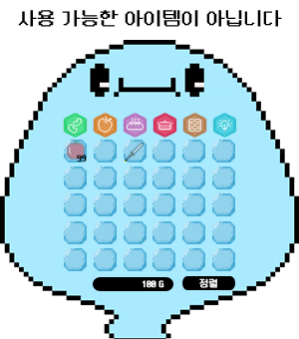
 |  |  |  |  |  |  | index | 분류 | 설명
 |  |  |  |  |  |  | 1 | 진입방법 | 비활성화된 사용버튼 클릭
 |  |  |  |  |  |  | 2 | 출력 | 해당 예외처리에 맞는 메시지 출력
 |  |  |  |  |  |  | 3 | 종료 | 출력후 2초까지 존재
 |  |  |  |  |  |  | 4 | 중복출력 | 타 예외 메시지, 혹은 같은 메시지 재출력시 기존 메시지 바로 삭제

